线性表
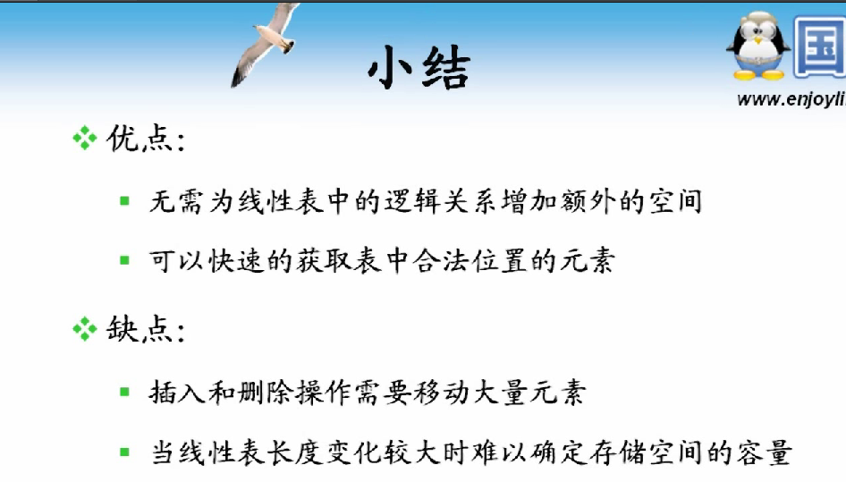



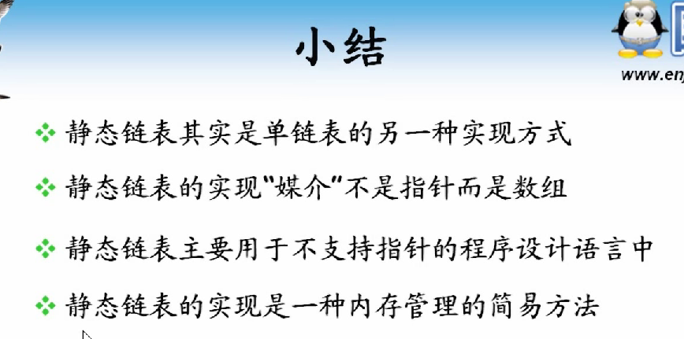

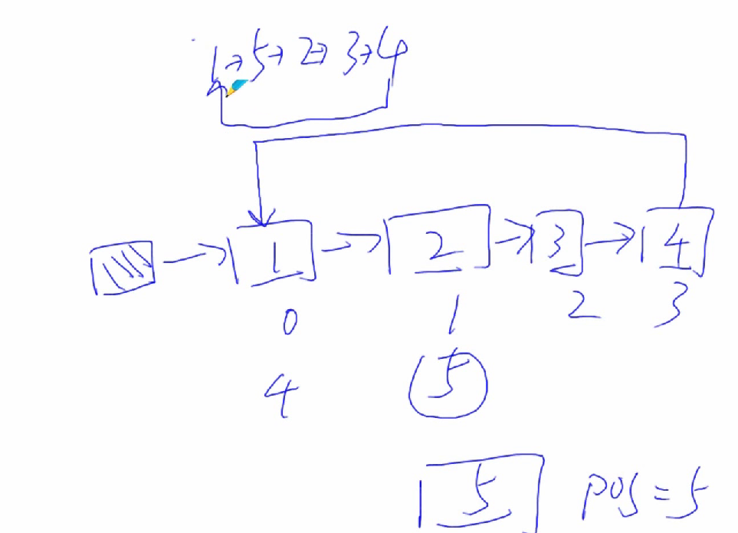





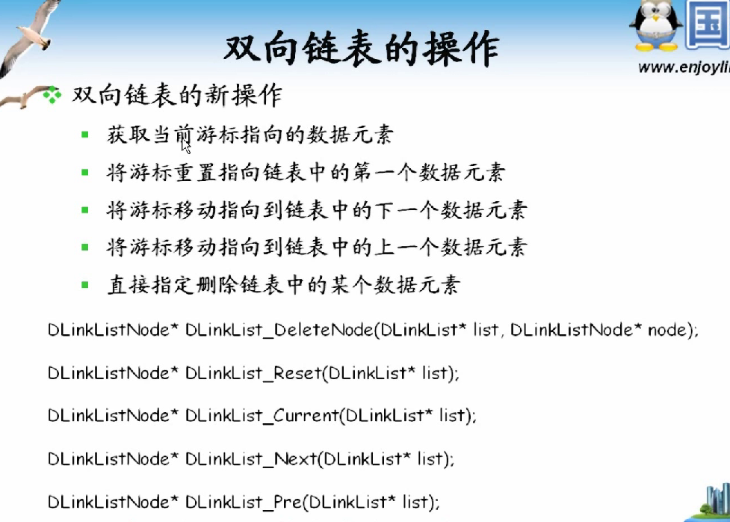

Sheet2
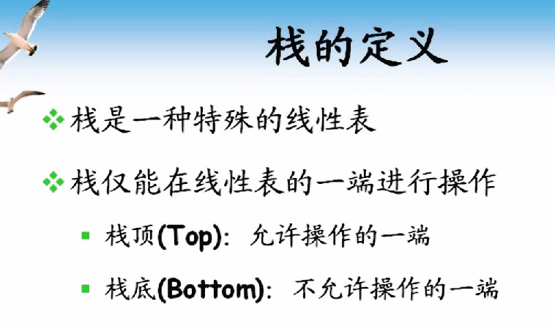

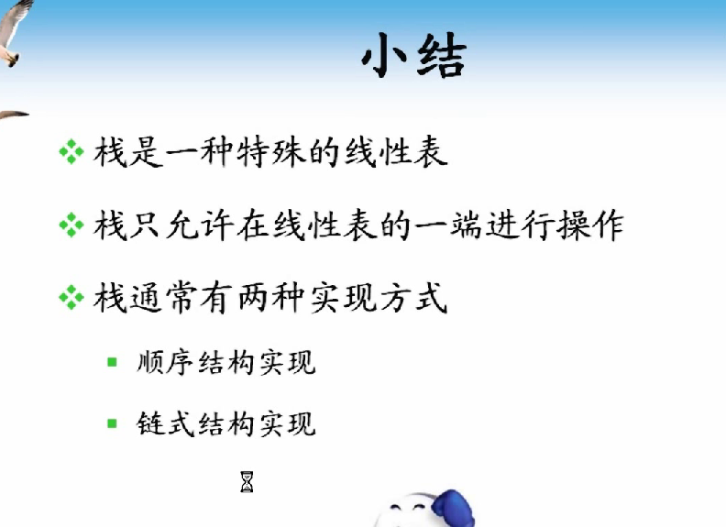







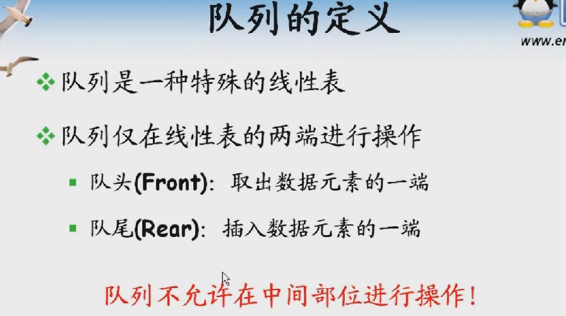

Sheet3
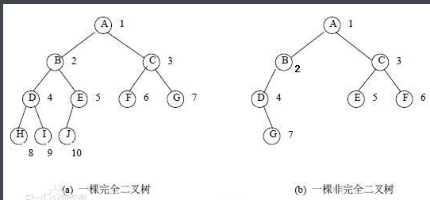
二叉树（Binary Tree)
每个结点至多拥有两棵子树(即二叉树中不存在度大于2的结点)，并且，二叉树的子树有左右之分，其次序不能任意颠倒。
二叉树的性质
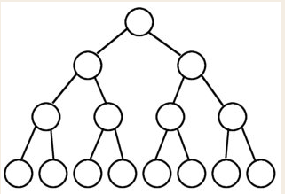
（1）若二叉树的层次从0开始，则在二叉树的第i层至多有2^i个结点(i>=0)。(每一层的最大结点数，不是所有结点的总和)
（2）高度为k的二叉树最多有2^(k+1) - 1个结点(k>=-1)。 (空树的高度为-1) (这是整颗树的结点的总和，也是完美二叉树)

完美二叉树(Perfect Binary Tree)
一个深度为k(>=-1)且有2^(k+1) - 1个结点的二叉树称为完美二叉树或满二叉树。

完全二叉树(Complete Binary Tree)
完全二叉树的定义、性质以及算法见正文。这里补充一点：完全二叉树是效率很高的数据结构，堆是一种完全二叉树或者近似完全二叉树，所以效率极高，像十分常用的排序算法、Dijkstra算法、Prim算法等都要用堆才能优化，几乎每次都要考到的二叉排序树的效率也要借助平衡性来提高，而平衡性基于完全二叉树。
完全二叉树定义
1.若设二叉树的深度为h，除第 h 层外，其它各层 (1～h-1) 的结点数都达到最大个数，第 h 层所有的结点都连续集中在最左边，这就是完全二叉树。
2.完全二叉树是由满二叉树而引出来的。对于深度为K的，有n个结点的二叉树，当且仅当其每一个结点都与深度为K的满二叉树中编号从1至n的结点一一对应时称之为完全二叉树。
3.堆的最常用结构是用二叉树表示，不特指的话它是一颗完全二叉树
4.因为高度为h的完全二叉树有结点2^(h-1)到2^h-1个，且结点排布极其规律所有不用指针用数组来实现

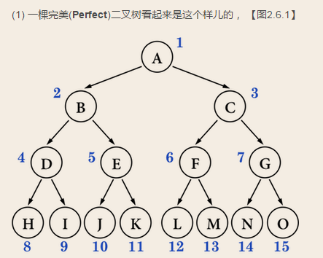
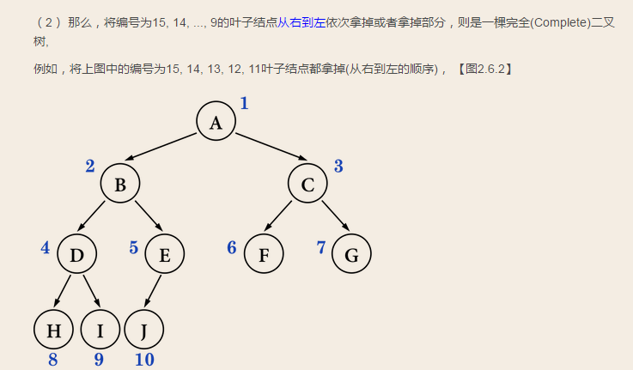

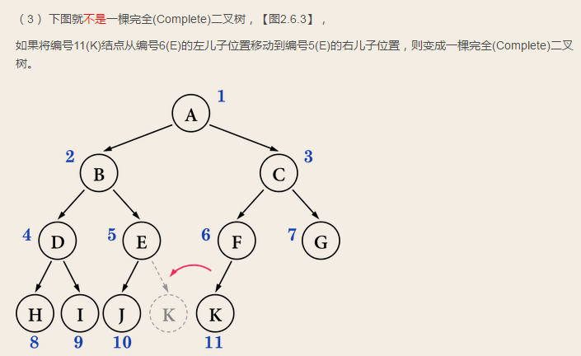
 | 是6F的左儿子，写错了

